List1
Analýza Nízkofrekvenčního OZ v ORCadu

Zadání
Navrhněte nízkofrekvenční předzesilovač OZ v invertujícím zapojení pracující v pásmu řečových |  |  |  |  |  | výborný
frekvencí, se ziskem 14 dB.
Zpětovazební rezistor R2 volte 22kΏ. Určete velikost R1 a velikost kondenzátorů.
$$fd= \frac{1}{2πR_{1}C_{1}}$$
fd=20Hz
fh=4kHz
$$fh= \frac{1}{2πR_{2}C_{2}}$$
au=14dB
Au=5

Postup návrhu
Spustím software ORCad.
Založím nový projekt(záložka file/project/new project) a nastavením podle obrázků níže.
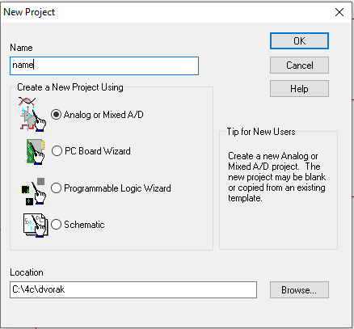

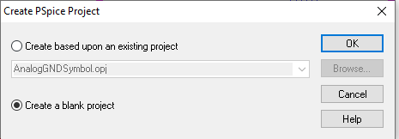

 | Vytvořím "Blank project" = Prázdný projekt

Nabídka na pravém panelu: |  |  |  | Seznam součástek:
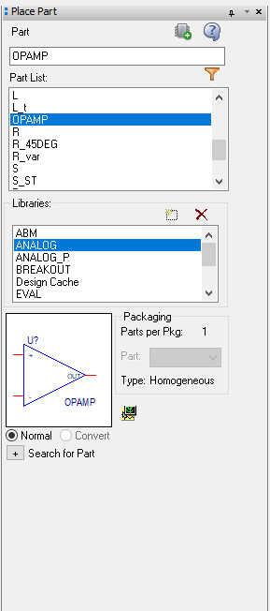

 |  |  | Vodič

 |  |  | OZ vždy OPAMP

 |  |  | Pojmenování vodiče

 |  |  | Sběrnice

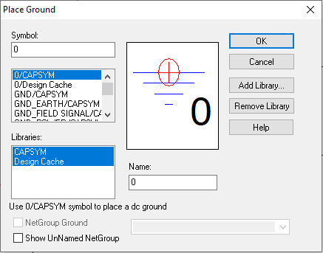
 |  |  |  | Součástky vybírám ze složky ANALOG.
 |  |  |  | Napájecí zdroj vybírám ze složky SOURCE.
 |  |  |  | Generátor typu VSIN.

 | Pro vybrání země volím ikonku označenou šipkou.
 | Vždy volíme 0/CAPSYM

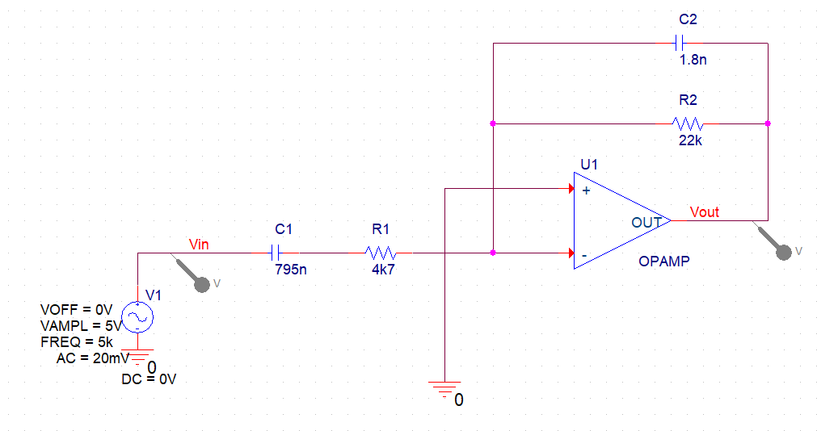

 | Zde můžeme vidět celé schéma zapojení.
 | Detaily návrhu schématu níže.


 |  |  | Dvojitým kliknutím na hodnotu pod prvkem otevřeme tuto
 |  |  | tabulku, kde lze nastavovat parametry daného prvku:
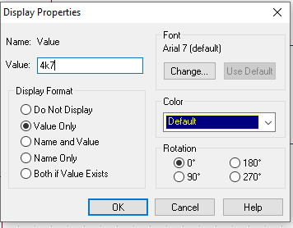

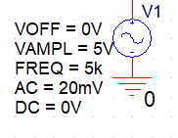
 |  |  | Dvojitým klepnutím na generátor se nám otevře jeho nastavení.
 |  |  | Viz další strana:

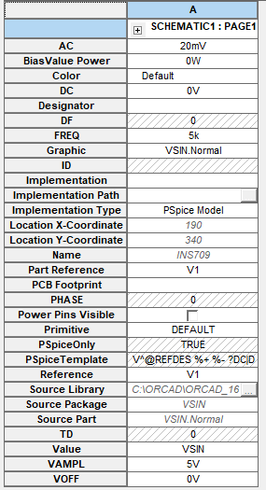
 | Nastavení parametrů generátoru:

 |  |  |  | Napájecí střídavé napětí 20 mV

 |  |  |  | Napájecí stejnosměrnné napětí 0 V

 |  |  |  | Frekvence 5 kHz

 |  |  |  | Amplituda 5 V

 |  |  |  | Off set 0 V

 | Horní panel ORCadu:

 | Nová simulace |  |  | Spuštění simulace
 |  |  |  |  | Voltmetr
 |  | Upravení nastavení simulace

 | Nastavení simulace
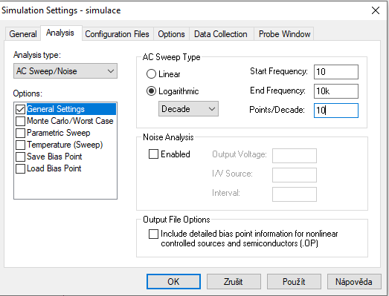

 | Nastavíme simulaci dle obrázku výše: Startovací a konečnou frekvenci, body na dekádu,
 | logaritmické měřítko, rozmítaný generátor a ponecháme generální nastavení.

 | Ukázka simulace:
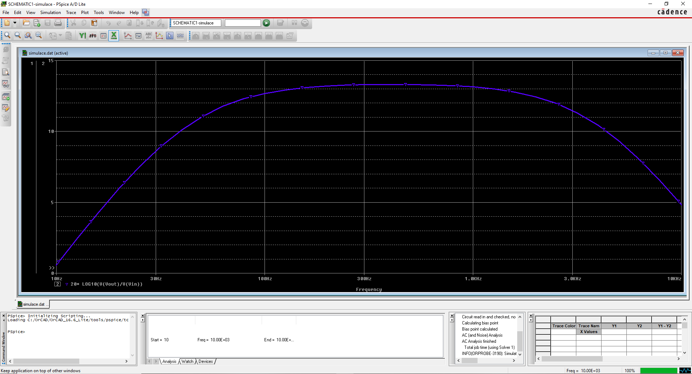

 |  |  |  |  |  |  | Pozor na černé pozadí !!!

 | Na simulaci můžeme vidět ziskovou charakteristiku mnou navrženého NF OZ.

 | Možnosti simulace:
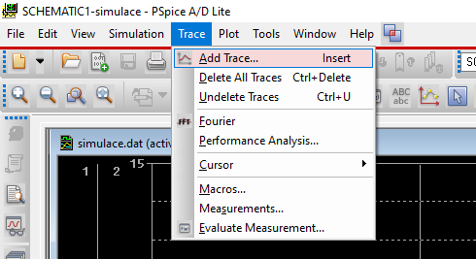

 | Na tomto obrázku můžeme vidět fuknci Add Trace, která nám do simulačního grafu dokáže
 | přidat další průběh.

 | Nastavení průběhu:
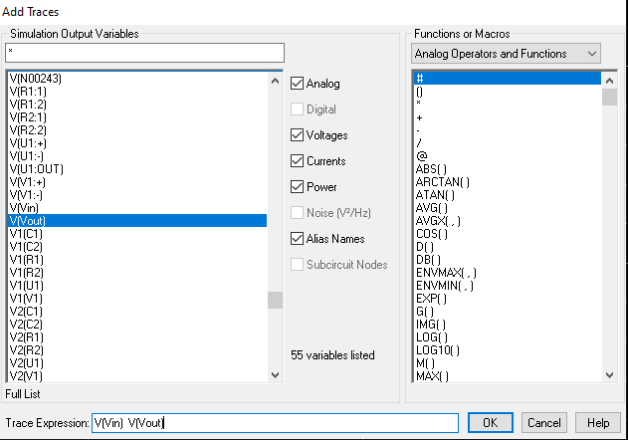

 | Zde zvolíme Vin a Voit(Naše voltmetry ve schématu zapojení) a zobrazíme graf jak ziskové
 | charakteristiky, tak graf vstupního a výstupního napětí.
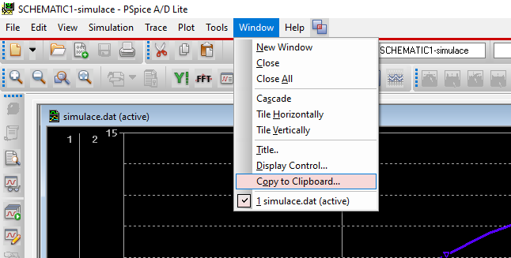

 | Funkcí Coppy to Clip Board můžeme celý simulační graf zkopírovat a vložit ho do Excelu.

 | Zisková charakteristika NF OZ:

au(dB)

 |  |  | f (Hz)

 | Charakteristika vstupního a výstupního napětí:

U (V)

 |  |  | F (Hz)

 | Tabulka naměřených hodnot:

 |  |  | Frekvence (Hz) | au (dB)
 |  |  | 10.00 | 0.59
 |  |  | 12.59 | 2.46
 |  |  | 15.85 | 4.26
 |  |  | 19.95 | 5.96
 |  |  | 25.12 | 7.52
 |  |  | 31.62 | 8.91
 |  |  | 39.81 | 10.09
 |  |  | 50.12 | 11.04
 |  |  | 63.10 | 11.77
 |  |  | 79.43 | 12.31
 |  |  | 100.00 | 12.68
 |  |  | 125.89 | 12.93
 |  |  | 158.49 | 13.10
 |  |  | 199.53 | 13.20
 |  |  | 251.19 | 13.27
 |  |  | 316.23 | 13.30
 |  |  | 398.11 | 13.31
 |  |  | 501.19 | 13.31
 |  |  | 630.96 | 13.28
 |  |  | 794.33 | 13.23
 |  |  | 1000.00 | 13.14
 |  |  | 1258.93 | 12.99
 |  |  | 1584.89 | 12.78
 |  |  | 1995.26 | 12.45
 |  |  | 2511.89 | 11.97
 |  |  | 3162.28 | 11.31
 |  |  | 3981.07 | 10.44
 |  |  | 5011.87 | 9.33
 |  |  | 6309.57 | 8.01
 |  |  | 7943.28 | 6.50
 |  |  | 10000.00 | 4.84

Zisková charakteristika

 | Závěr:
 | V dnešní úloze jsem se naučil navrhnout nízkofrekvenční předzesilovač s oz v softwaru ORCad.
 | Celý postup návrhu a testování zesilovače je zaznačen v tomto protokolu.
 | Při návrhu ani simulaci jsem nenarazil na žádné potíže.
 | Na konec jsem stáhl naměřená data a zpracoval i živý graf ziskové charakteristiky.

